Feuil1
Formation Tarot ; Source Fédération (Adrien Perez ; Difficulté

Vous jouez en Quadrettes , et vous attaquez ce jeu ,quel sera votre écart ?

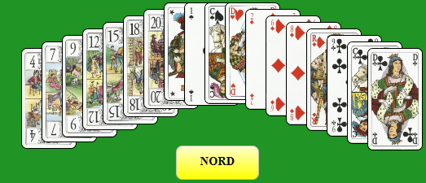
 | Votre écart
 | ♠
 | ♥
 | ♦
 | ♣

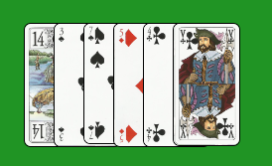
Le Chien

Ecart Conseillé , Saisir 1 ci-dessous

FALSE

